Hoja1
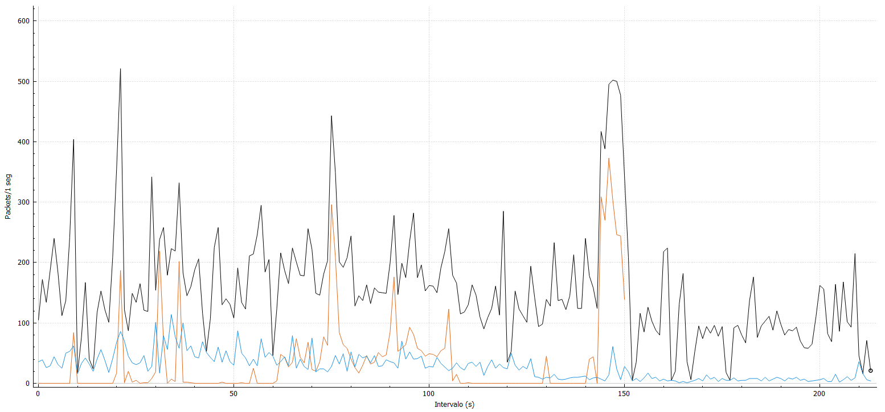

Tots els paquets TCP UDP

